入力シート
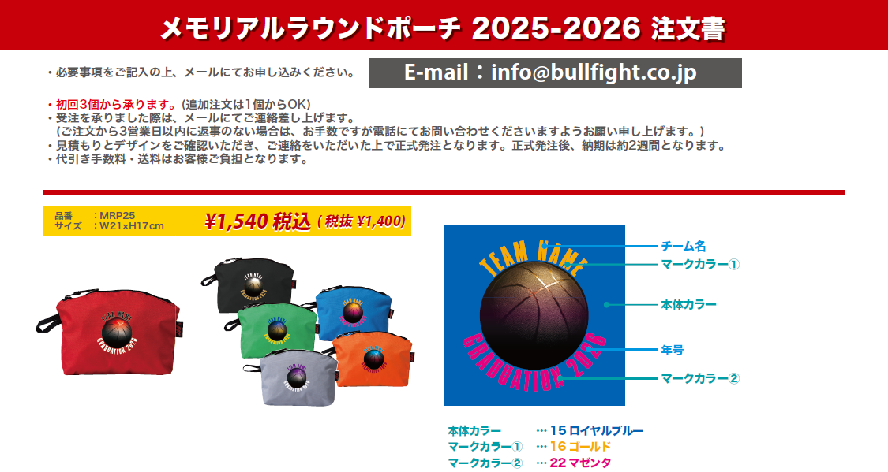

本体カラー |  |  | ー

マークカラー① |  |  | ―
マークカラー② |  |  | ―

年号

チーム名（半角英数字大文字のみ）

チーム名 |  |  |  | 住所 〒 | TEL
 |  |  |  |  | 携帯
代表者名 （コーチ・保護者）
 |  |  |  | 氏名
お支払い方法 |  |  |  | Mail
―

合計個数 |  | 合計金額
0 |  | ¥0
 | 個

